INF. PREDIAL
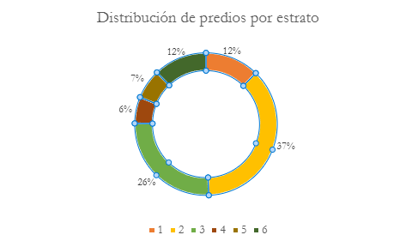
Localidades | Predios | % | ESTRATOS | PREDIOS | %
LH | 102,286 | 35.10% | 1 | 31,160 | 12%
LI | 92,402 | 31.80% | 2 | 93,881 | 37%
LV | 92,517 | 31.80% | 3 | 65,306 | 26%
NI | 2,175 | 0.70% | 4 | 15,209 | 6%
#N/A | 1,634 | 0.60% | 5 | 17,077 | 7%
Total general | 291,014 | 100% | 6 | 30,623 | 12%
 |  |  | Total general | 253,256 | 100%
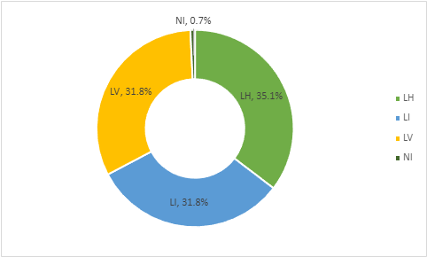
De acuerdo al total de predios registrados en la base tributaria del Distrito de Cartagena, la localidad - LH contiene el 35% de los predios, mientras que las localidades LI y LV tienen aproximadamente la misma cantidad de predios.

PREDIAL. CANALES
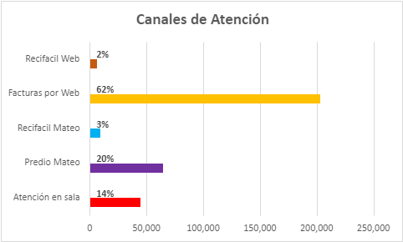
Mes | Atención en sala | Predio Mateo | Recifacil Mateo | Facturas por Web | Recifacil Web
Total | 44,388 | 64,733 | 9,722 | 202,777 | 6,548 | 328,168
 | 14% | 20% | 3% | 62% | 2%

INF. INDUSTRIA Y COMERCIO
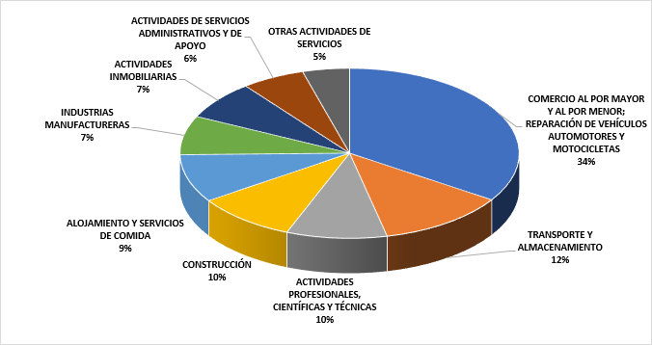
COMERCIO AL POR MAYOR Y AL POR MENOR; REPARACIÓN DE VEHÍCULOS AUTOMOTORES Y MOTOCICLETAS | 6027 | 30.90%
TRANSPORTE Y ALMACENAMIENTO | 2151 | 11.00%
ACTIVIDADES PROFESIONALES, CIENTÍFICAS Y TÉCNICAS | 1684 | 8.60%
CONSTRUCCIÓN | 1682 | 8.60%
ALOJAMIENTO Y SERVICIOS DE COMIDA | 1608 | 8.30%
INDUSTRIAS MANUFACTURERAS | 1305 | 6.70%
ACTIVIDADES INMOBILIARIAS | 1300 | 6.70%
ACTIVIDADES DE SERVICIOS ADMINISTRATIVOS Y DE APOYO | 1060 | 5.40%
OTRAS ACTIVIDADES DE SERVICIOS | 788 | 4.00%
ACTIVIDADES DE ATENCIÓN DE LA SALUD HUMANA Y DE ASISTENCIA SOCIAL | 408 | 2.10%
ACTIVIDADES FINANCIERAS Y DE SEGUROS | 405 | 2.10%
INFORMACIÓN Y COMUNICACIONES | 384 | 2.00%
EDUCACIÓN | 201 | 1.00%
ACTIVIDADES ARTÍSTICAS, DE ENTRETENIMIENTO Y RECREACIÓN | 200 | 1.00%
AGRICULTURA, GANADERÍA, CAZA, SILVICULTURA Y PESCA | 89 | 0.50%
DISTRIBUCIÓN DE AGUA; EVACUACIÓN Y TRATAMIENTO DE AGUAS RESIDUALES, GESTIÓN DE DESECHOS Y ACTIVIDADES DE SANEAMIENTO AMBIENTAL | 68 | 0.30%
SUMINISTRO DE ELECTRICIDAD, GAS, VAPOR Y AIRE ACONDICIONADO | 51 | 0.30%
EXPLOTACIÓN DE MINAS Y CANTERAS | 50 | 0.30%
ADMINISTRACIÓN PÚBLICA Y DEFENSA; PLANES DE SEGURIDAD SOCIAL DE AFILIACIÓN OBLIGATORIA | 17 | 0.10%
 | 19478

INF. COM- EVENTOS INTERACCION
Variable de comportamiento: Eventos de Interaccion
EVENTOS DE INTERACCION
SOLICITUDES DE INFORMACIÓN | 766 | 11%
SOLICITUDES DE NOVEDADES | 230 | 3%
SOLICITUDES DE CANCELACIÓN | 12 | 0%
SOLICITUDES DE AJUSTES A ESTADOS DE CUENTA | 22 | 0%
SOLICITUDES DE INSCRIPCIÓN | 5826 | 85%
 | 6856

Aumentar canales de interacción con los usuarios a traves de más lineas de atención como linea whatapp o número telefónico.
Campañas de actualización con las empresas que están registradas para que tengan información actualizada y no tengan que ir hasta las oficinas.

